Index
 | INFORME DE CIERRE - CONTROL DE PROYECTOS

 | Código Proyecto: | TEPOS703
 | Nombre Proyecto: | SERVICIO DE TRABAJOS CIVIL-ESTRUCTURALES MISCELÁNEOS EN ÁREAS 2460 Y 12615 DEL PROYECTO DE EXPANSIÓN TOROMOCHO - TEPOS703 |  | Rev. N°: | A
 | Contratista: | CASTRO CONTRATISTAS INGENIEROS S.A.C.

 |  |  | INDICE

 |  | 1 | Resumen

 |  | 2 | Curva S

 |  | 3 | Planilla de Metrados

 |  | 4 | Histograma de Personal y Equipos

 |  | 5 | Log de Valorizaciones

 |  | 6 | Adicionales

 |  | 7 | Lecciones Aprendidas

 |  | 8 | Panel Fotográfico

 | Revisado por: | LUCY CASTRO JULIAN
 | Elaborado por: | ADILSON ISIQUE

2. Curva S
 |  | GERENCIA DE CONSTRUCCIÓN Y PROYECTOS - MCP

CURVA S

 |  | 2021-07-30 | 2021-07-31 | 2021-08-01 | 2021-08-02 | 2021-08-03 | 2021-08-04 | 2021-08-05 | 2021-08-06 | 2021-08-07 | 2021-08-08 | 2021-08-09 | 2021-08-10 | 2021-08-11 | 2021-08-12 | 2021-08-13 | 2021-08-14 | 2021-08-15 | 2021-08-16 | 2021-08-17 | 2021-08-18 | 2021-08-19 | 2021-08-20 | 2021-08-21
Diario | HH Programadas | - | 50 | 120 | 160 | 120 | 95 | 95 | 60 | 100 | 270 | 100 | 280 | 200 | 140 | 150 | 220 | 360 | 610 | 410 | 460 | 150 | 180 | 70 | HH TOTALES | 4440
 | HH Ganadas | - | 50 | 113 | 164 | - | - | - | - | - | - | - | - | - | - | - | - | - | - | - | - | - | - | - | HH Ganadas

Acum | HH Programadas | - | 50 | 170 | 330 | 450 | 545 | 640 | 700 | 800 | 1,070 | 1,170 | 1,450 | 1,650 | 1,790 | 1,940 | 2,160 | 2,520 | 3,130 | 3,540 | 4,000 | 4,150 | 4,330 | 4,400
 | HH Ganadas | - | 50 | 163 | 327 | 327 | 327 | 327 | 327 | 327 | 327 | 327 | 327 | 327 | 327 | 327 | 327 | 327 | 327 | 327 | 327 | 327 | 327 | 327

 | LAH | 2021-07-30 | 2021-07-31 | 2021-08-01 | 2021-08-02 | 2021-08-03 | 2021-08-04 | 2021-08-05 | 2021-08-06 | 2021-08-07 | 2021-08-08 | 2021-08-09 | 2021-08-10 | 2021-08-11 | 2021-08-12 | 2021-08-13 | 2021-08-14 | 2021-08-15 | 2021-08-16 | 2021-08-17 | 2021-08-18 | 2021-08-19 | 2021-08-20 | 2021-08-21
ACUM | % Programado | 0.0% | 1.1% | 3.8% | 7.4% | 10.1% | 12.3% | 14.4% | 15.8% | 18.0% | 24.1% | 26.4% | 32.7% | 37.2% | 40.3% | 43.7% | 48.6% | 56.8% | 70.5% | 79.7% | 90.1% | 93.5% | 97.5% | 99.1%
 | % Real | 0.0% | 1.1% | 3.7% | 7.4% | 7.4% | 7.4% | 7.4% | 7.4% | 7.4% | 7.4% | 7.4% | 7.4% | 7.4% | 7.4% | 7.4% | 7.4% | 7.4% | 7.4% | 7.4% | 7.4% | 7.4% | 7.4% | 7.4%
 | Desv Lookahead | 0.0% | 0.0% | -0.2% | -0.1% | -2.8% | -4.9% | -7.0% | -8.4% | -10.6% | -16.7% | -19.0% | -25.3% | -29.8% | -32.9% | -36.3% | -41.3% | -49.4% | -63.1% | -72.4% | -82.7% | -86.1% | -90.1% | -91.7%

4.MP
 | HISTOGRAMA DE MANO DE OBRA Y EQUIPOS

 | PROYECTO:
 | SERVICIO DE TRABAJOS CIVIL-ESTRUCTURALES MISCELÁNEOS EN ÁREAS 2460 Y 12615 DEL PROYECTO DE EXPANSIÓN TOROMOCHO - TEPOS703
HISTOGRAMA DE MANO DE OBRA

HISTOGRAMA DE EQUIPOS
DESCRIPCION | CANT. DE PERSONAL | DIAS LABORADOS
DIRECTOS PROGRAMADOS | 5 | 20
INDIRECTOS PROGRAMADOS | 5 | 20
DIRECTOS ACTUAL | 16 | 20
INDIRECTO ACTUAL | 5 | 20

EQUIPOS DE PROYECCION | PERMANENCIA PROGRAMADA | PERMANENCIA ACTUAL
CAMION GRUA DE 7 TONS. | 20 | 20
CAMIONETA 4 X 4 | 20 | 20
EQUIPOS DE CONST. CIVIL | 20 | 20
ANDAMIOS MULTIDIRECCIONALES | 20 | 20
HERRAMIENTAS MANUALES | 20 | 20

8. PF
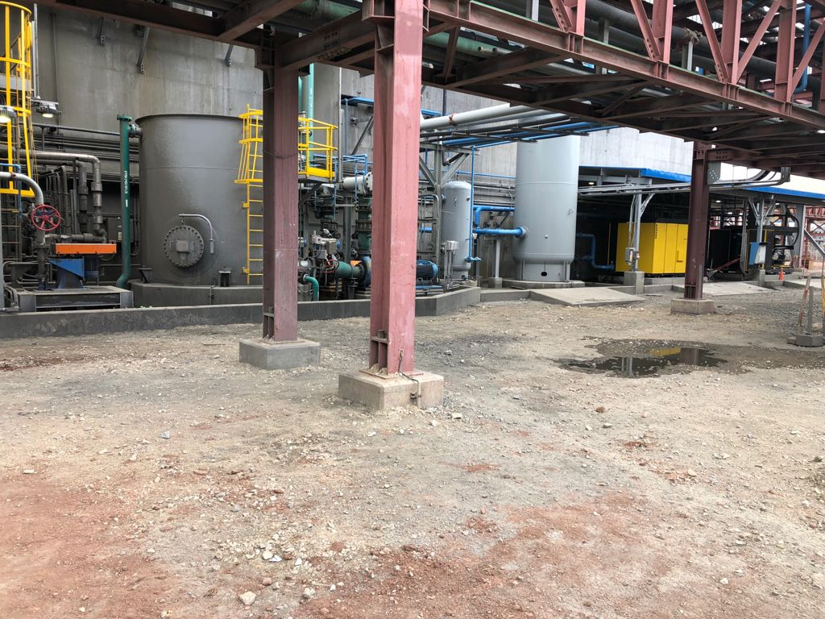
PANEL FOTOGRÁFICO

Project Code: | TEPOS703
Project Name: | SERVICIO DE TRABAJOS CIVIL-ESTRUCTURALES MISCELÁNEOS EN ÁREAS 2460 Y 12615 DEL PROYECTO DE EXPANSIÓN TOROMOCHO - TEPOS703

ESCARIADO Y ENCOFRADO DE PEDESTALES PARA ESCALERA DE GATO ZONA BOMBA ACCESO A VALVULA TK- 106 |  | ESCAVACION MANUAL DE TERRRENO PARA EL MONTAJE DE ESTRUCTURAS ACCESO A TK-106

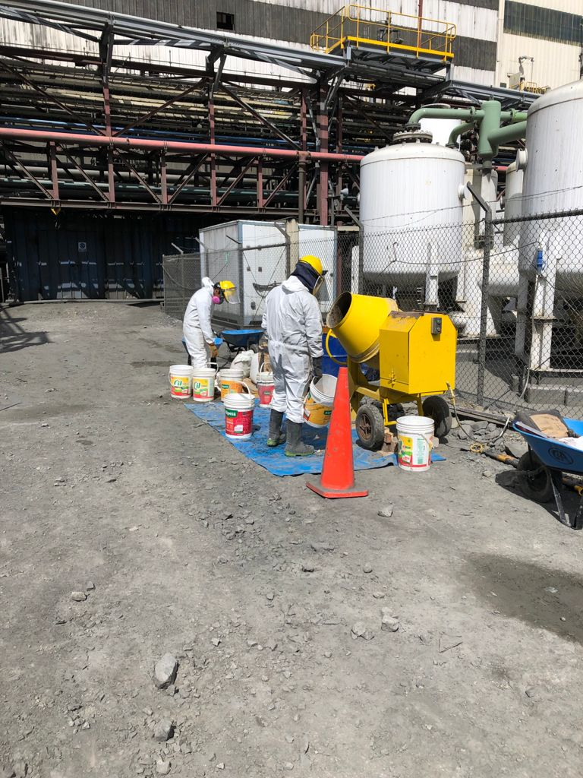
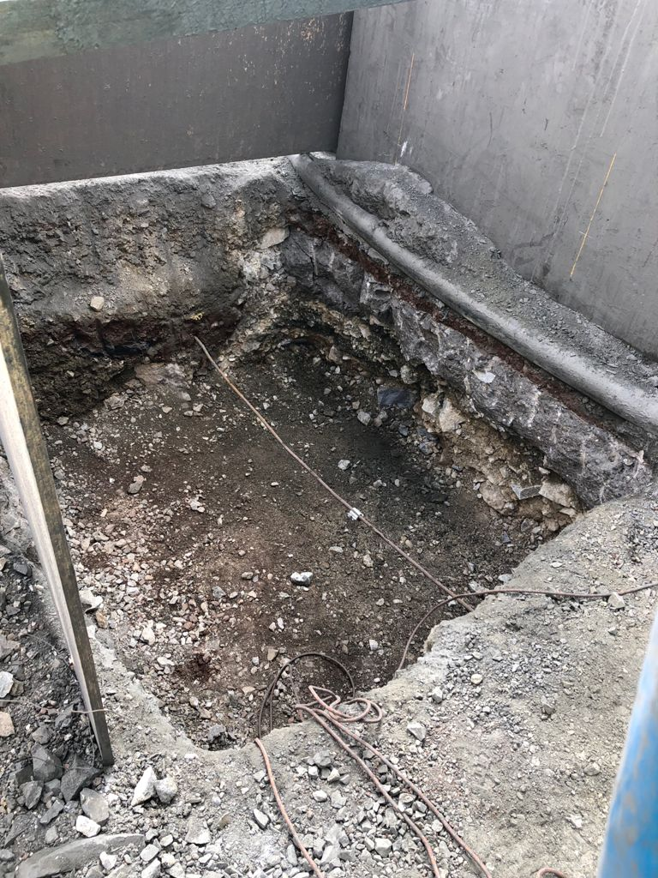

INSTALACION DE BOLARDOS |  | MONTAJE DE ESCALERA Y PLATAFORMA DE ACCESO A TK-106 / MONTAJE DE ESCALERA DE GATO ACCESO A VALVULAS TK-106.

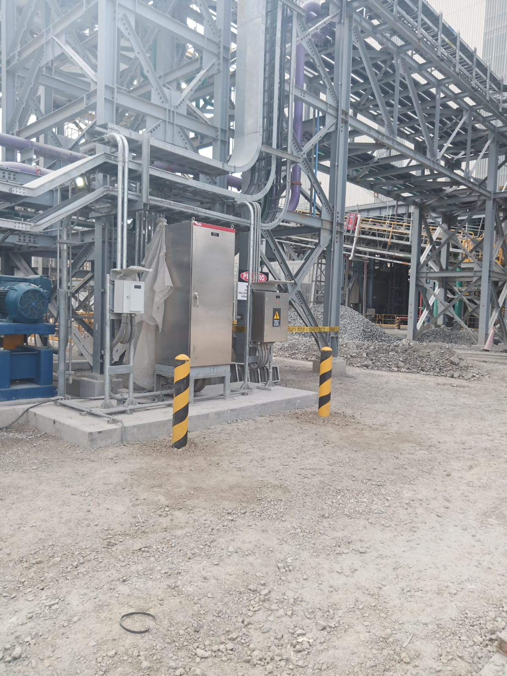

COMPACTADO DE TERRENO EN FILTROS, ACCESO A VALVULAS 1 Y 2 |  | ELIMINACIÓN DE MATERIAL EXCEDENTE DE ESCAVACIONES

